Vaccine Combination
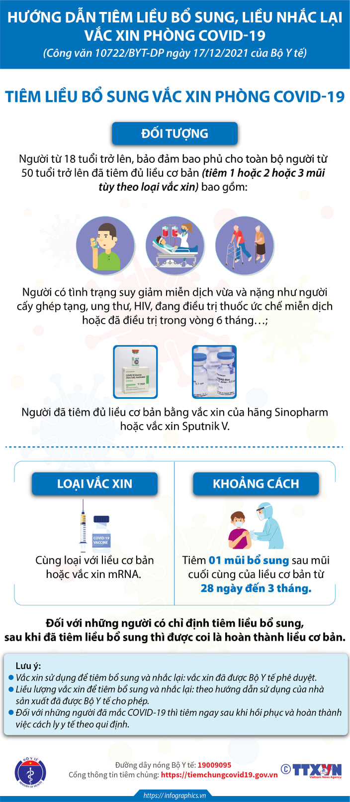
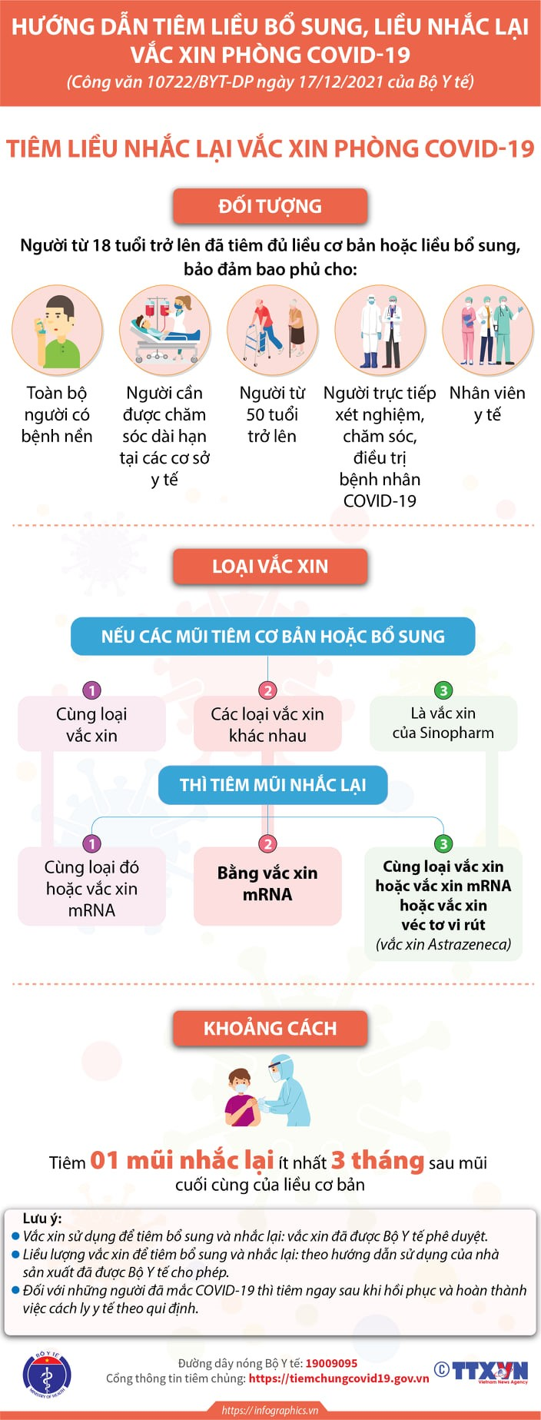
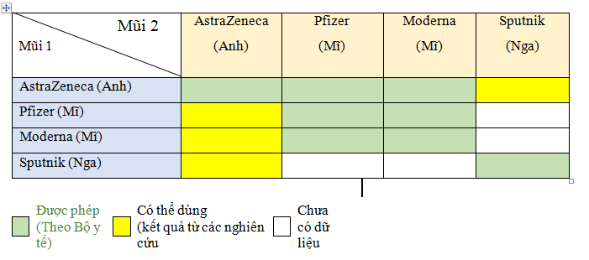

mã vaccine
1 | AstraZeneca (AstraZeneca - Anh) - công nghệ vector: 2 liều cách nhau 8-12 tuần. Mũi 2 khác loại có thể là: Pfizer, Moderna.
2 | SPUTNIK V (JSC Generium - Nga) - công nghệ tái tổ hợp: 2 liều cách nhau 3 tuần.
4 | Vero Cell (Sinopharm - Trung Quốc) - công nghệ bất hoạt: 2 liều cách nhau 3-4 tuần.
7 | Corminaty (Pfizer - Mỹ) - công nghệ mRNA: 2 liều cách nhau 3 tuần. Mũi 2 khác loại có thể là: Moderna.
11 | Moderna (Moderna - Mỹ) - công nghệ mRNA: 2 liều cách nhau 4 tuần. Mũi 2 khác loại có thể là: Pfizer.

